Hoja 1
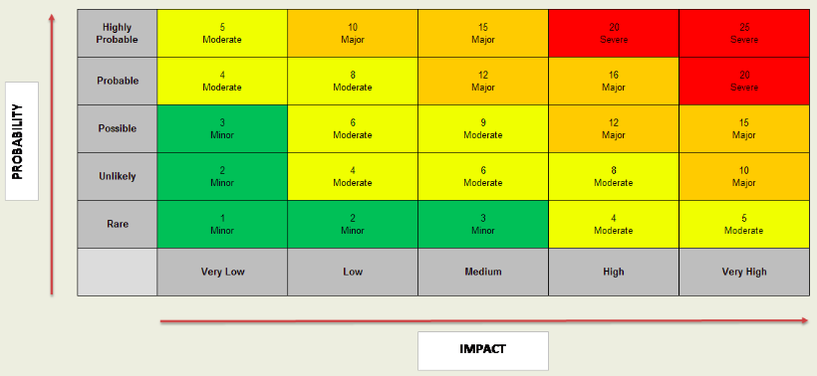
 | Impacto | Probabilidad | Riesgo | Plan de acción
Acceso de personal no autorizado a la información | Muy alto | Baja | Mayor | Reducir | Diseño arquitectonico enfocado en la seguridad, configuración de servidores y auditorías externas de seguridad.
Modificación no autorizada de la información | Muy alto | Baja | Mayor | Reducir | Diseño arquitectonico enfocado en la seguridad, configurtación de servidores y auditorías externas de seguridad.
Pérdida de información por daños de HW | Muy alto | Baja | Mayor | Evitar | Respaldo de información constante en diferentes medios
Pérdida de información por daños de SW | Muy alto | Muy baja | Moderado | Evitar | Respaldo de información constante en diferentes medios
Despliegue de información desactualizada o incorrecta | Alto | Media | Mayor | Evitar | Control de versiones y actualización periodica de la información
Pérdida de la conexión entre componentes internos | Alto | Baja | Moderado | Evitar | Arquitectura de software enfocada a la disponibilidad con componentes redundanes
Fallas en el registro de compras | Muy alto | Alto | Severo | Evitar | Realización de pruebas, validación y verificación antes de la implementación de las funcionalidades o cambios
Inconsistencia en los registros | Alto | Media | Mayor | Evitar | Control de versiones y actualización periodica de la información
Desfazamiento en los tiempos de entrega | Medio | Alta | Mayor | Reducir | Planificación de actividades y tareas
Fallas en la integración de los componentes | Muy alto | Alta | Severo | Evitar | Realización de pruebas, validación y verificación antes de la implementación de las funcionalidades o cambios

